Taul1
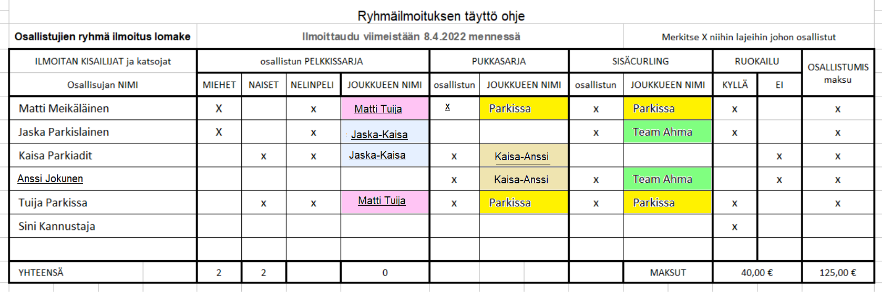
LÄHETÄ TIEDOSTO |  | jjjuhler@gmail.com |  | ILMOITTAVA YHDISTYS
Osallistujien ryhmä ilmoitus lomake |  |  | Ilmoittaudu viimeistään 8.4.2022 mennessä |  |  |  |  |  |  |  | Merkitse X niihin lajeihin johon osallistut
Sähköposti | ILMOITAN KISAILIJAT ja katsojat |  |  | osallistun PELKKISSARJA |  |  |  | PUKKASARJA |  |  | SISÄCURLING |  |  | RUOKAILU |  | OSALLISTUMIS maksu
 | Osallisujan NIMI |  |  | MIEHET | NAISET | NELINPELI | JOUKKUEEN NIMI | osallistun | JOUKKUEEN NIMI |  | osallistun | JOUKKUEEN NIMI |  | KYLLÄ | EI

 |  |  |  | 0 | 0 |  | 0 |  |  |  |  | MAKSUT |  | 0.00 € |  | 0.00 €
 |  |  |  |  |  |  |  |  |  | Maksut yhteensä |  |  | 0.00 €

 | valitse
Maksut |  | Ilmoittava Yhdistys maksaa osallistumis ja ruokailumaksut
 |  | Jokainen osallistuja maksaa itse maksunsa.

 | MAKSA 20.4.2022 mennessä. |  |  |  |  |  | Osallistumismaksu 25 €/henkilö (sisältää aamukahvin, sämpylän) Osallistumismaksu oikeuttaa osallistumaan kaikkiin lajeihin.
 | Turun Yhdistyksen tili nro |  | FI93 5711 6140 0388 82 |  |  |  | Ruokailu: 10 € etukäteen maksettuna (paikanpäällä ostettuna 15€)
 |  |  | Viite 19007

